Sekcja 3
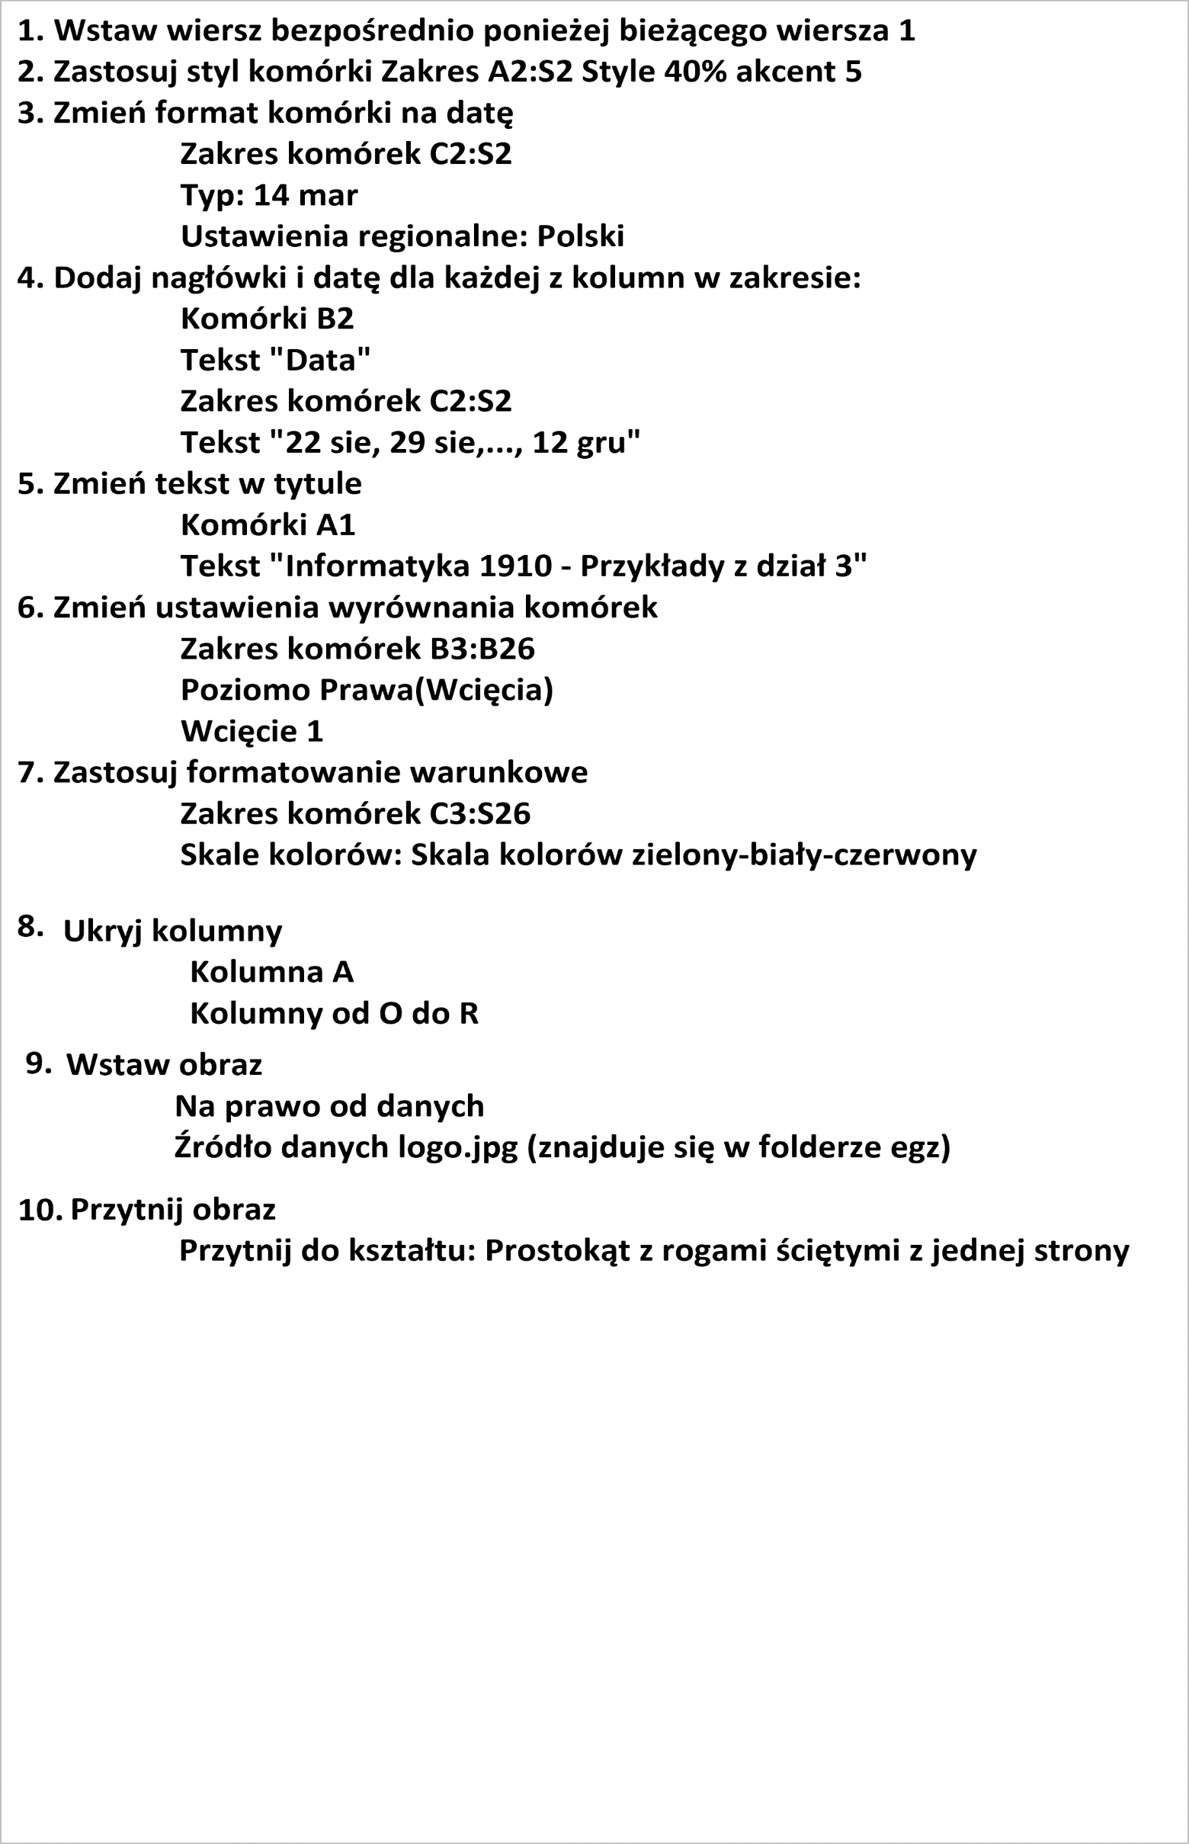
Informatyka - Dział 3
identyfikaotry | 10165 | 14 | 24 | 3 | 2 | 16 | 3 | 19 | 21 | 25 | 9 | 1 | 20
 | 10160 | 14 | 22 | 28 | 7 | 30 | 18 | 19 | 5 | 14 | 22 | 5 | 14
 | 10155 | 12 | 22 | 29 | 25 | 1 | 13 | 8 | 13 | 14 | 16 | 15 | 13
 | 10131 | 21 | 27 | 24 | 28 | 8 | 10 | 15 | 8 | 18 | 14 | 21 | 2
 | 10126 | 0 | 11 | 11 | 21 | 27 | 23 | 5 | 6 | 1 | 1 | 28 | 26
 | 10136 | 13 | 8 | 6 | 11 | 17 | 30 | 16 | 20 | 18 | 2 | 9 | 16
 | 10102 | 19 | 22 | 27 | 16 | 5 | 19 | 3 | 12 | 13 | 7 | 25 | 24
 | 10162 | 18 | 9 | 14 | 9 | 12 | 29 | 16 | 21 | 0 | 23 | 26 | 0
 | 10171 | 11 | 19 | 10 | 29 | 19 | 13 | 2 | 13 | 8 | 2 | 3 | 1
 | 10190 | 18 | 4 | 22 | 8 | 12 | 27 | 26 | 24 | 10 | 16 | 18 | 21
 | 10117 | 22 | 21 | 20 | 22 | 26 | 2 | 19 | 26 | 0 | 1 | 5 | 7
 | 10125 | 29 | 17 | 1 | 24 | 7 | 21 | 17 | 12 | 2 | 6 | 11 | 15
 | 10158 | 12 | 13 | 27 | 14 | 5 | 7 | 18 | 19 | 6 | 30 | 1 | 23
 | 10124 | 5 | 23 | 29 | 4 | 22 | 8 | 0 | 21 | 26 | 3 | 17 | 7
 | 10197 | 18 | 30 | 20 | 9 | 20 | 18 | 25 | 5 | 19 | 20 | 18 | 0
 | 10133 | 15 | 22 | 14 | 17 | 21 | 22 | 17 | 15 | 5 | 4 | 30 | 24
 | 10130 | 8 | 12 | 19 | 6 | 8 | 3 | 10 | 18 | 18 | 29 | 6 | 7
 | 10152 | 21 | 3 | 27 | 29 | 18 | 4 | 15 | 22 | 29 | 21 | 7 | 25
 | 10153 | 3 | 13 | 1 | 6 | 15 | 9 | 14 | 26 | 8 | 1 | 23 | 5
 | 10110 | 28 | 8 | 17 | 3 | 9 | 10 | 25 | 0 | 7 | 23 | 28 | 30
 | 10109 | 2 | 20 | 30 | 19 | 22 | 23 | 7 | 1 | 13 | 14 | 10 | 29
 | 10137 | 3 | 27 | 6 | 24 | 14 | 20 | 30 | 6 | 9 | 24 | 16 | 26
 | 10103 | 13 | 7 | 0 | 13 | 12 | 16 | 12 | 2 | 28 | 19 | 11 | 5

 | 10200 | 10 | 15 | 18 | 12 | 8 | 10 | 1 | 13 | 15 | 10 | 28 | 25

1. Wstaw wiersz bezpośrednio ponieżej bieżącego wiersza 1
2. Zastosuj styl komórki Zakres A2:S2 Style 40% akcent 5
3. Zmień format komórki na datę
Zakres komórek C2:S2 Typ: 14 mar Ustawienia regionalne: Polski
4. Dodaj nagłówki i datę dla każdej z kolumn w zakresie:
Komórki B2
Tekst "Data"
Zakres komórek C2:S2
Tekst "22 sie, 29 sie,..., 12 gru"
5. Zmień tekst w tytule
Komórki A1
Tekst "Informatyka 1910 - Przykłady z dział 3"
6. Zmień ustawienia wyrównania komórek
Zakres komórek B3:B26
Poziomo Prawa(Wcięcia)
Wcięcie 1
7. Zastosuj formatowanie warunkowe
Zakres komórek C3:S26
Skale kolorów: Skala kolorów zielony-biały-czerwony
Punkt środkowy
Percentyl 70
Maksimum
Liczba 25
8. Skonfiguruj opcje układu strony
Zakres komórek B3:S26
Ustaw obszar wydruku
Uaktywnij opcję Drukuj linie siatki
9. Ukryj kolumny
Kolumna A
Kolumny od O do R
10. Wstaw obraz
Na prawo od danych
Źródło danych logo.jpg (znajduje się w folderze egz)
11. Przytnij obraz
Przytnij do kształtu: Prostokąt z rogami ściętymi z jednej strony

Podsumowanie
Informatyka | 1910 |  |  |  |  | Średnia
Wykładowcy | Jan Nowak, Alan Czarny, Jolanta Wirek

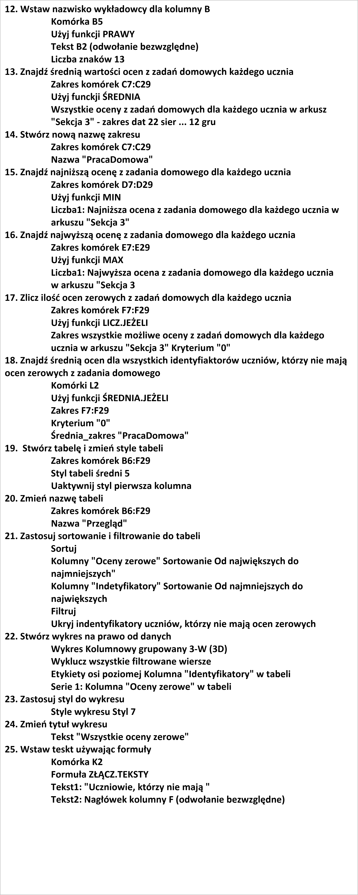
Wykładowca
 | Indetyfikatory | Średnia | Najniższa | Najwyższa | Oceny zerowe
 | 10165
 | 10160
 | 10155
 | 10131
 | 10126
 | 10136
 | 10102
 | 10162
 | 10171
 | 10190
 | 10117
 | 10125
 | 10158
 | 10124
 | 10197
 | 10133
 | 10130
 | 10152
 | 10153
 | 10110
 | 10109
 | 10137
 | 10103

12. Wstaw nazwisko wykładowcy dla kolumny B
Komórka B5
Użyj funkcji PRAWY
Tekst B2 (odwołanie bezwzględne)
Liczba znaków 13
13. Znajdź średnią wartości ocen z zadań domowych każdego ucznia
Zakres komórek C7:C29
Użyj funckji ŚREDNIA
Wszystkie oceny z zadań domowych dla każdego ucznia w arkusz "Sekcja 3" - zakres dat 22 sier ... 12 gru
14. Stwórz nową nazwę zakresu
Zakres komórek C7:C29
Nazwa "PracaDomowa"
15. Znajdź najniższą ocenę z zadania domowego dla każdego ucznia
Zakres komórek D7:D29
Użyj funkcji MIN
Liczba1: Najniższa ocena z zadania domowego dla każdego ucznia w arkuszu "Sekcja 3"
16. Znajdź najwyższą ocenę z zadania domowego dla każdego ucznia
Zakres komórek E7:E29
Użyj funkcji MAX
Liczba1: Najwyższa ocena z zadania domowego dla każdego ucznia w arkuszu "Sekcja 3
17. Zlicz ilość ocen zerowych z zadań domowych dla każdego ucznia
Zakres komórek F7:F29
Użyj funkcji LICZ.JEŻELI
Zakres wszystkie możliwe oceny z zadań domowych dla każdego ucznia w arkuszu "Sekcja 3" Kryterium "0"
18. Znajdź średnią ocen dla wszystkich identyfiaktorów uczniów, którzy nie mają ocen zerowych z zadania domowego
Komórki L2
Użyj funkcji ŚREDNIA.JEŻELI
Zakres F7:F29
Kryterium "0"
Średnia_zakres "PracaDomowa"
19. Stwórz tabelę i zmień style tabeli
Zakres komórek B6:F29
Styl tabeli średni 5
Uaktywnij styl pierwsza kolumna
20. Zmień nazwę tabeli
Zakres komórek B6:F29
Nazwa "Przegląd"
21. Zastosuj sortowanie i filtrowanie do tabeli
Sortuj
Kolumny "Oceny zerowe" Sortowanie Od największych do najmniejszych"
Kolumny "Indetyfikatory" Sortowanie Od najmniejszych do największych
Filtruj
Ukryj indentyfikatory uczniów, którzy nie mają ocen zerowych
22. Stwórz wykres na prawo od danych
Wykres Kolumnowy grupowany 3-W (3D)
Wyklucz wszystkie filtrowane wiersze
Etykiety osi poziomej Kolumna "Identyfikatory" w tabeli
Serie 1: Kolumna "Oceny zerowe" w tabeli
23. Zastosuj styl do wykresu
Style wykresu Styl 7
24. Zmień tytuł wykresu
Tekst "Wszystkie oceny zerowe"
25. Wstaw teskt używając formuły
Komórka K2
Formuła ZŁĄCZ.TEKSTY
Tekst1: "Uczniowie, którzy nie mają "
Tekst2: Nagłówek kolumny F (odwołanie bezwzględne)

Arkusz4
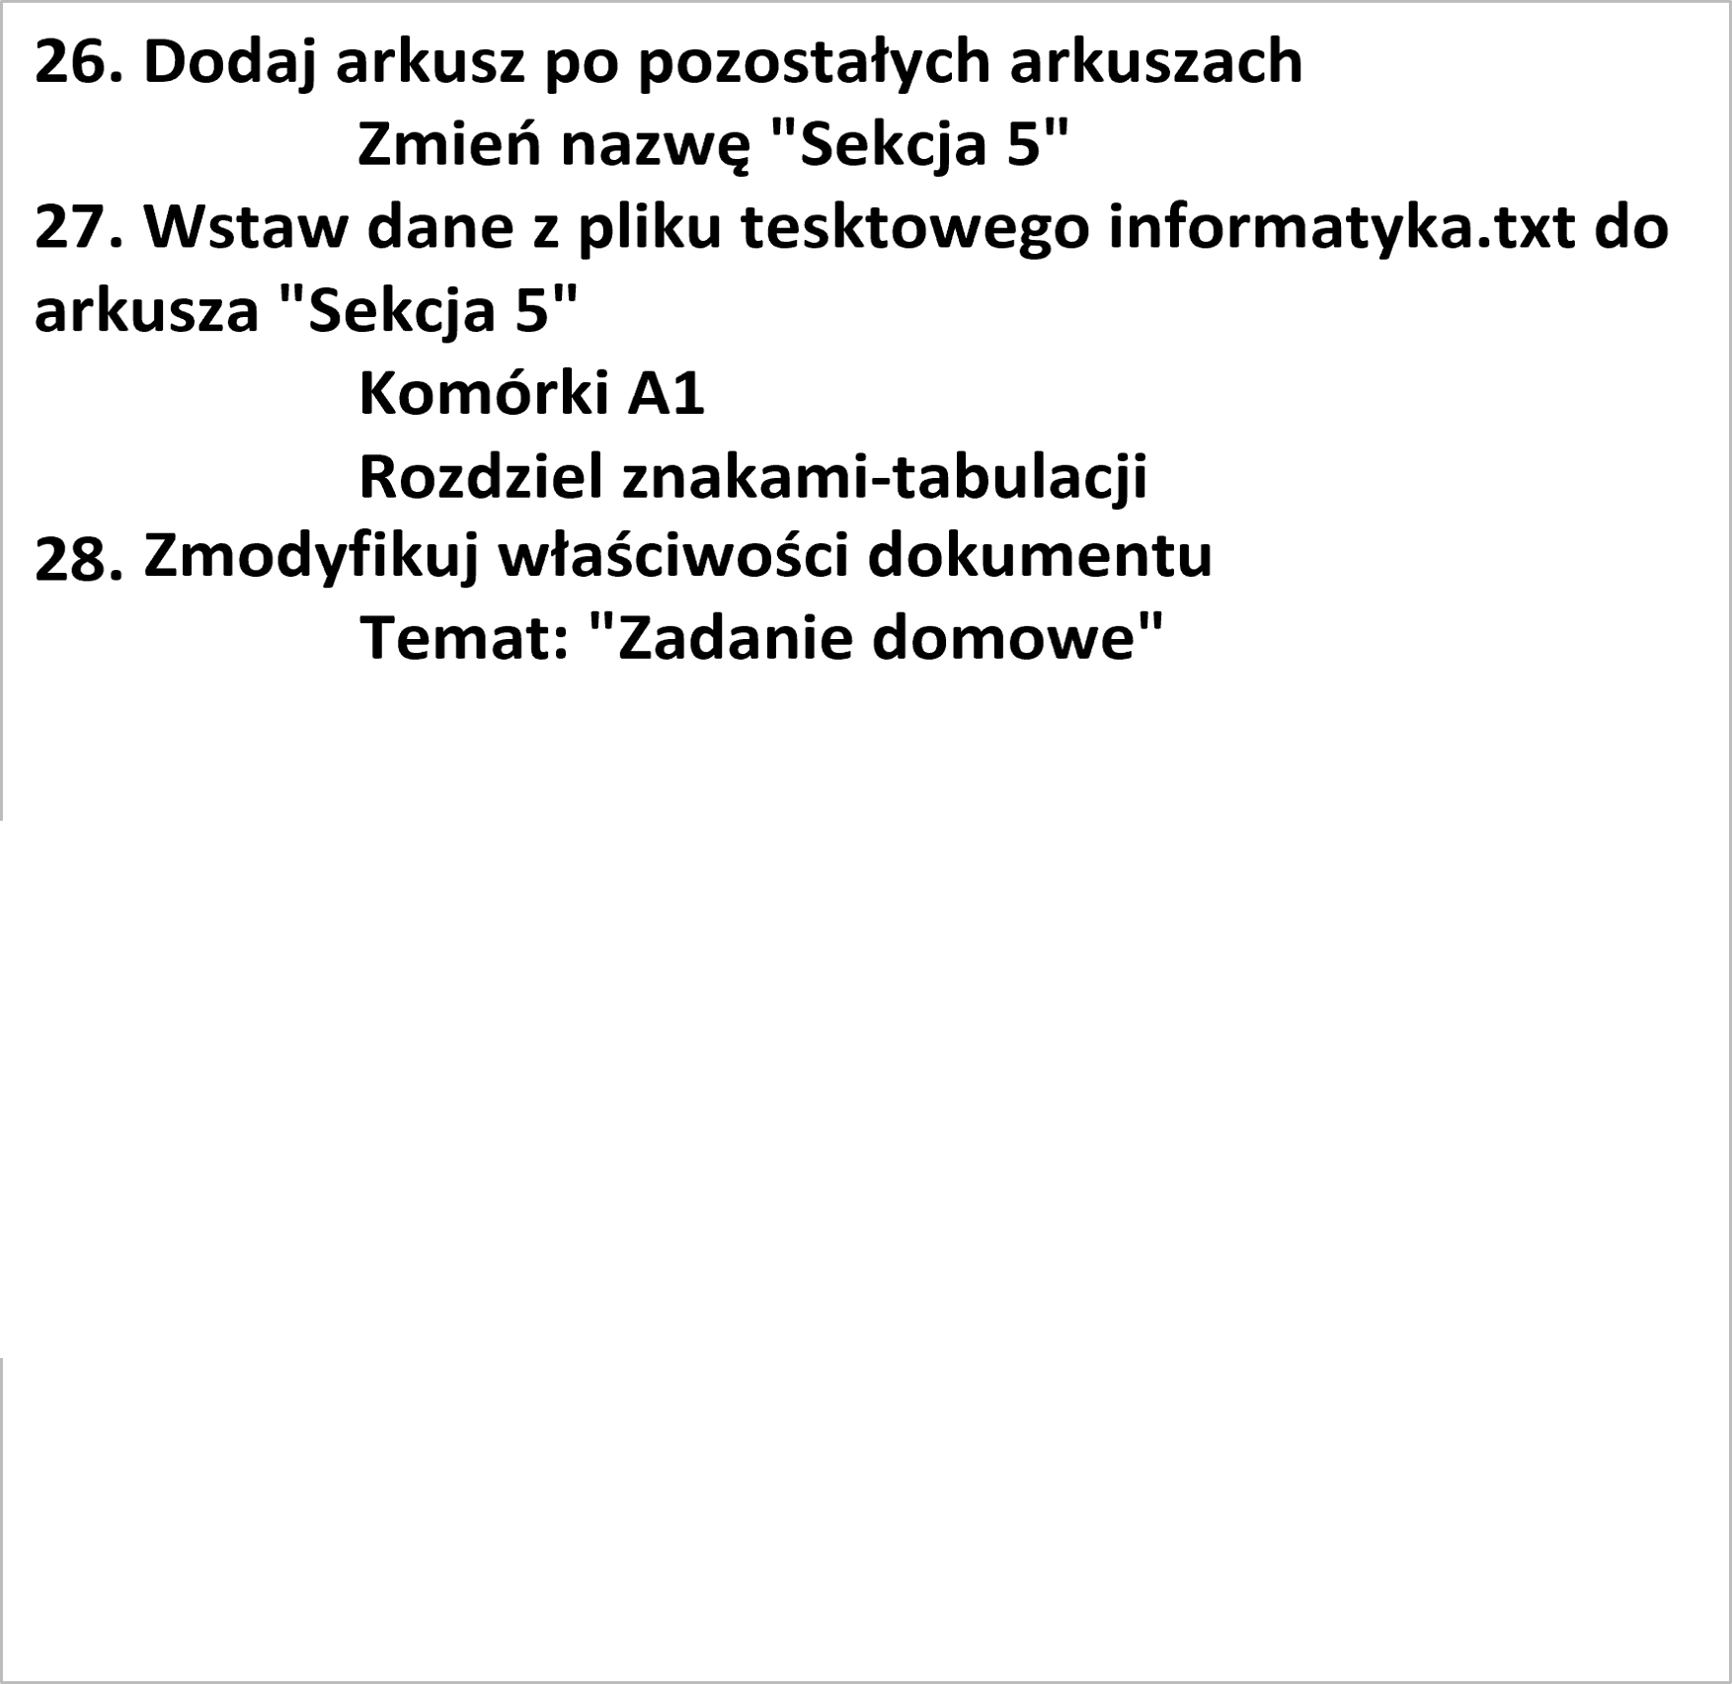

26. Dodaj arkusz po pozostałych arkuszach
Zmień nazwę "Sekcja 5"
27. Wstaw dane z pliku tesktowego informatyka.txt do arkusza "Sekcja 5"
Komórki A1
Rozdziel znakami-tabulacji
28. Stwórz hiperłącze do innego arkusza
Komórki A2
Odwołanie do komórki "A3"
Odwołanie do arkusz "Sekcja 3"
29. Zmień kolor motywu
Nazwa koloru Aerodynamiczny
30. Zmodyfikuj właściwości dokumentu
Temat: "Zadanie domowe"

